Respuestas
Punto 1 - Tarea 1 - Estadistica3_2023-2 |  |  |  | Punto 1.1

 | Set de datos |  |  |  |  | MEDIA |  |  |  |  | MEDIANA |  |  |  |  | MODA |  |  |  | DESVIACIÓN ESTÁNDAR |  |  | Calculos para la Desviacion Estandar
 | X1 | X2 | X3 |  |  | X1 | X2 | X3 |  |  | X1 | X2 | X3 |  |  | X1 | X2 | X3 |  | X1 | X2 | X3
 | 4 | 4 | 28 |  |  | 4 | 4 | 28 |  |  | 0 | 0 | 1 |  |  | 0 | 0 | 1 |  | 0 | 0 | 1 | n | 21
 | 2 | 3 | 24 |  |  | 2 | 3 | 24 |  |  | 0 | 1 | 5 |  |  | 0 | 1 | 5 |  | 0 | 1 | 5 |  | X1 | X2 | X3 | (X1i-X̅1)^2 | (X2i-X̅2)^2 | (X3i-X̅3)^2
 | 2 | 4 | 30 |  |  | 2 | 4 | 30 |  |  | 1 | 2 | 17 |  |  | 1 | 2 | 17 |  | 1 | 2 | 17 | MEDIA | 2.3333333333 | 4.4285714286 | 31.380952381 | 5.4444444444 | 19.612244898 | 923.00226757
 | 3 | 5 | 32 |  |  | 3 | 5 | 32 |  |  | 1 | 2 | 17 |  |  | 1 | 2 | 17 |  | 1 | 2 | 17 |  |  |  |  | 5.4444444444 | 11.755102041 | 695.95464853
 | 1 | 3 | 18 |  |  | 1 | 3 | 18 |  |  | 1 | 2 | 17 |  |  | 1 | 2 | 17 |  | 1 | 2 | 17 |  |  |  |  | 1.7777777778 | 5.8979591837 | 206.81179138
 | 3 | 6 | 41 |  |  | 3 | 6 | 41 |  |  | 1 | 3 | 18 |  |  | 1 | 3 | 18 |  | 1 | 3 | 18 |  |  |  |  | 1.7777777778 | 5.8979591837 | 206.81179138
 | 3 | 6 | 44 |  |  | 3 | 6 | 44 |  |  | 1 | 3 | 18 |  |  | 1 | 3 | 18 |  | 1 | 3 | 18 |  |  |  |  | 1.7777777778 | 5.8979591837 | 206.81179138
 | 0 | 1 | 5 |  |  | 0 | 1 | 5 |  |  | 1 | 3 | 19 |  |  | 1 | 3 | 19 |  | 1 | 3 | 19 |  |  |  |  | 1.7777777778 | 2.0408163265 | 179.04988662
 | 1 | 3 | 18 |  |  | 1 | 3 | 18 |  |  | 2 | 3 | 24 |  |  | 2 | 3 | 24 |  | 2 | 3 | 24 |  |  |  |  | 1.7777777778 | 2.0408163265 | 179.04988662
 | 0 | 0 | 1 |  |  | 0 | 0 | 1 |  |  | 2 | 3 | 24 |  |  | 2 | 3 | 24 |  | 2 | 3 | 24 |  |  |  |  | 1.7777777778 | 2.0408163265 | 153.28798186
 | 5 | 9 | 62 |  |  | 5 | 9 | 62 |  |  | 2 | 4 | 28 |  |  | 2 | 4 | 28 |  | 2 | 4 | 28 |  |  |  |  | 0.11111111111 | 2.0408163265 | 54.47845805
 | 1 | 2 | 17 |  |  | 1 | 2 | 17 |  |  | 3 | 4 | 30 |  |  | 3 | 4 | 30 |  | 3 | 4 | 30 |  |  |  |  | 0.11111111111 | 2.0408163265 | 54.47845805
 | 2 | 3 | 24 |  |  | 2 | 3 | 24 |  |  | 3 | 5 | 32 |  |  | 3 | 5 | 32 |  | 3 | 5 | 32 |  |  |  |  | 0.11111111111 | 0.18367346939 | 11.430839002
 | 1 | 3 | 19 |  |  | 1 | 3 | 19 |  |  | 3 | 6 | 41 |  |  | 3 | 6 | 41 |  | 3 | 6 | 41 |  |  |  |  | 0.44444444444 | 0.18367346939 | 1.9070294785
 | 3 | 6 | 42 |  |  | 3 | 6 | 42 |  |  | 3 | 6 | 42 |  |  | 3 | 6 | 42 |  | 3 | 6 | 42 |  |  |  |  | 0.44444444444 | 0.32653061224 | 0.38321995465
 | 4 | 8 | 56 |  |  | 4 | 8 | 56 |  |  | 3 | 6 | 44 |  |  | 3 | 6 | 44 |  | 3 | 6 | 44 |  |  |  |  | 0.44444444444 | 2.4693877551 | 92.526077098
 | 4 | 8 | 56 |  |  | 4 | 8 | 56 |  |  | 4 | 6 | 44 |  |  | 4 | 6 | 44 |  | 4 | 6 | 44 |  |  |  |  | 0.44444444444 | 2.4693877551 | 112.76417234
 | 3 | 6 | 44 |  |  | 3 | 6 | 44 |  |  | 4 | 8 | 56 |  |  | 4 | 8 | 56 |  | 4 | 8 | 56 |  |  |  |  | 0.44444444444 | 2.4693877551 | 159.24036281
 | 5 | 9 | 64 |  |  | 5 | 9 | 64 |  |  | 4 | 8 | 56 |  |  | 4 | 8 | 56 |  | 4 | 8 | 56 |  |  |  |  | 2.7777777778 | 2.4693877551 | 159.24036281
 | 1 | 2 | 17 |  |  | 1 | 2 | 17 |  |  | 5 | 9 | 62 |  |  | 5 | 9 | 62 |  | 5 | 9 | 62 |  |  |  |  | 2.7777777778 | 12.755102041 | 606.09750567
 | 1 | 2 | 17 |  |  | 1 | 2 | 17 |  |  | 5 | 9 | 64 |  |  | 5 | 9 | 64 |  | 5 | 9 | 64 |  |  |  |  | 2.7777777778 | 12.755102041 | 606.09750567
 |  |  |  |  | Sumatoria | 49 | 93 | 659 |  | Mediana | 2 | 4 | 28 |  | Moda | 1 | 3 | 17 |  |  |  |  |  |  |  |  | 7.1111111111 | 20.897959184 | 937.5260771
 |  |  |  |  | Valor n | 21 |  |  |  |  |  |  |  |  |  |  |  |  |  |  |  |  |  |  |  |  | 7.1111111111 | 20.897959184 | 1064.0022676
 |  |  |  |  | Media | 2.3333333333 | 4.4285714286 | 31.380952381
 |  |  |  |  |  |  |  |  |  |  |  |  |  |  |  |  |  |  |  |  |  |  |  |  | Sumatoria |  | 46.666666667 | 137.14285714 | 6610.952381
 |  |  |  |  |  |  |  |  |  |  |  |  |  |  |  |  |  |  |  |  |  |  |  |  | Sumatoria dividida n - Varianza |  | 2.2222222222 | 6.5306122449 | 314.80725624

 |  |  |  |  |  |  |  |  |  |  |  |  |  |  |  |  |  |  |  |  |  |  |  |  | Raiz de Varianza - Desviacion estandar |  | 1.490711985 | 2.55550626 | 17.742808578

 |  |  |  | Punto 1.2 BOXPLOT |  |  |  |  |  |  |  |  |  |  |  |  |  |  |  |  |  |  |  | Punto 1.3 COVARIANZA X1 Y X2

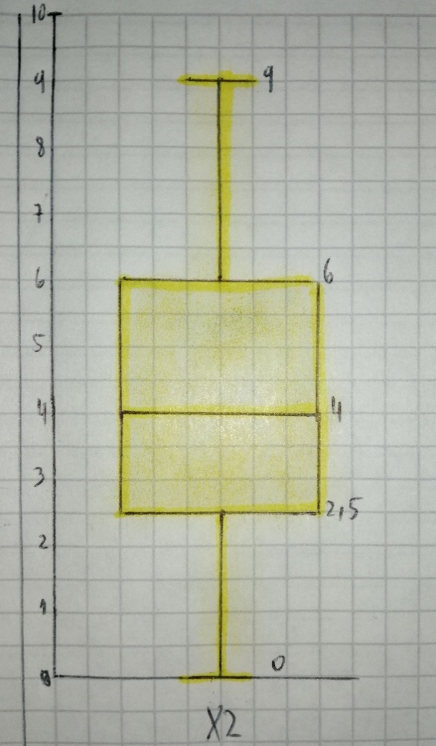
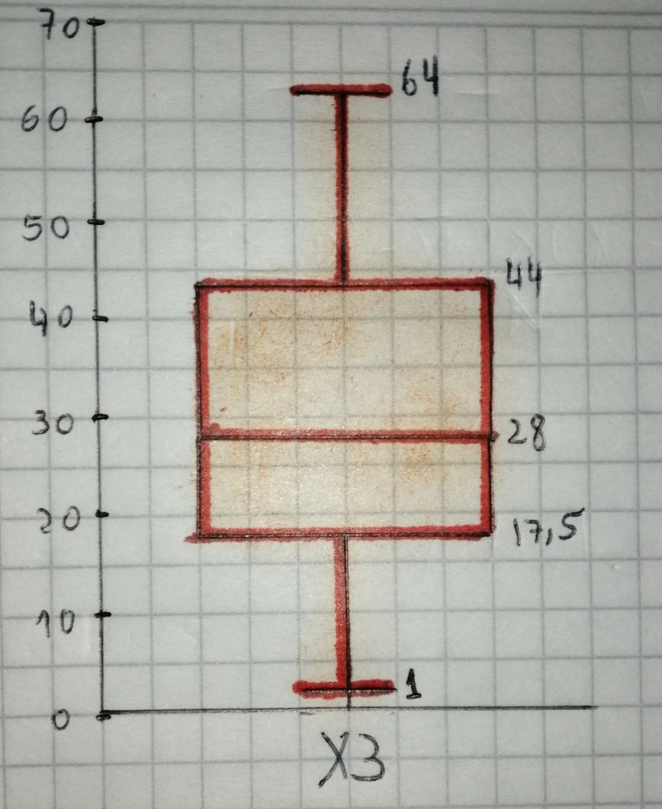
 |  |  |  |  | X1 | X2 | X3 |  |  |  |  |  |  |  |  |  |  |  |  |  |  |  |  |  | X1 | X2 |  |  | (X1i-X̅1) | (X2i-X̅2) | (X1i-X̅1)*(X2i-X̅2)
 |  |  |  |  | 0 | 0 | 1 |  |  |  |  |  |  |  |  |  |  |  |  |  |  |  |  |  | 4 | 4 |  |  | 1.6666666667 | -0.42857142857 | -0.71428571429
 |  |  |  |  | 0 | 1 | 5 |  |  |  |  |  |  |  |  |  |  |  |  |  |  |  |  |  | 2 | 3 |  |  | -0.33333333333 | -1.4285714286 | 0.47619047619
 |  |  |  |  | 1 | 2 | 17 |  |  |  |  |  |  |  |  |  |  |  |  |  |  |  |  |  | 2 | 4 |  |  | -0.33333333333 | -0.42857142857 | 0.14285714286
 |  |  |  |  | 1 | 2 | 17 |  |  |  |  |  |  |  |  |  |  |  |  |  |  |  |  |  | 3 | 5 |  |  | 0.66666666667 | 0.57142857143 | 0.38095238095
 |  |  |  |  | 1 | 2 | 17 |  |  |  |  |  |  |  |  |  |  |  |  |  |  |  |  |  | 1 | 3 |  |  | -1.3333333333 | -1.4285714286 | 1.9047619048
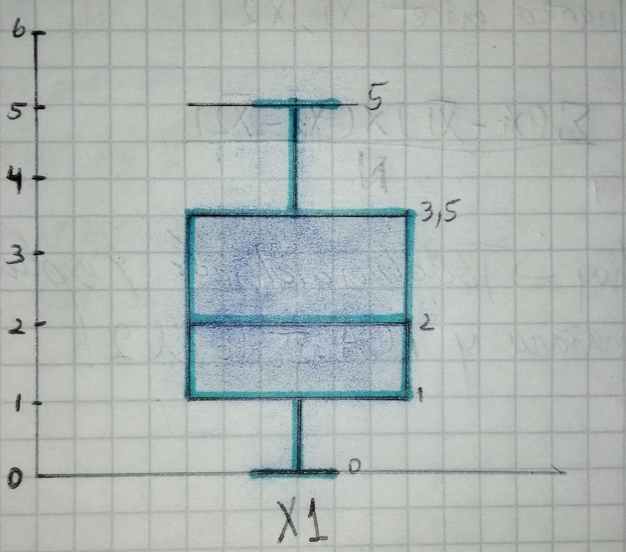
 |  |  |  |  | 1 | 3 | 18 |  |  |  |  |  |  |  |  |  |  |  |  |  |  |  |  |  | 3 | 6 |  |  | 0.66666666667 | 1.5714285714 | 1.0476190476
 |  |  |  |  | 1 | 3 | 18 |  |  |  |  |  |  |  |  |  |  |  |  |  |  |  |  |  | 3 | 6 |  |  | 0.66666666667 | 1.5714285714 | 1.0476190476
 |  |  |  |  | 1 | 3 | 19 |  |  |  |  |  |  |  |  |  |  |  |  |  |  |  |  |  | 0 | 1 |  |  | -2.3333333333 | -3.4285714286 | 8
 |  |  |  |  | 2 | 3 | 24 |  |  |  |  |  |  |  |  |  |  |  |  |  |  |  |  |  | 1 | 3 |  |  | -1.3333333333 | -1.4285714286 | 1.9047619048
 |  |  |  |  | 2 | 3 | 24 |  |  |  |  |  |  |  |  |  |  |  |  |  |  |  |  |  | 0 | 0 |  |  | -2.3333333333 | -4.4285714286 | 10.333333333
 |  |  |  |  | 2 | 4 | 28 |  |  |  |  |  |  |  |  |  |  |  |  |  |  |  |  |  | 5 | 9 |  |  | 2.6666666667 | 4.5714285714 | 12.19047619
 |  |  |  |  | 3 | 4 | 30 |  |  |  |  |  |  |  |  |  |  |  |  |  |  |  |  |  | 1 | 2 |  |  | -1.3333333333 | -2.4285714286 | 3.2380952381
 |  |  |  |  | 3 | 5 | 32 |  |  |  |  |  |  |  |  |  |  |  |  |  |  |  |  |  | 2 | 3 |  |  | -0.33333333333 | -1.4285714286 | 0.47619047619
 |  |  |  |  | 3 | 6 | 41 |  |  |  |  |  |  |  |  |  |  |  |  |  |  |  |  |  | 1 | 3 |  |  | -1.3333333333 | -1.4285714286 | 1.9047619048
 |  |  |  |  | 3 | 6 | 42 |  |  |  |  |  |  |  |  |  |  |  |  |  |  |  |  |  | 3 | 6 |  |  | 0.66666666667 | 1.5714285714 | 1.0476190476
 |  |  |  |  | 3 | 6 | 44 |  |  |  |  |  |  |  |  |  |  |  |  |  |  |  |  |  | 4 | 8 |  |  | 1.6666666667 | 3.5714285714 | 5.9523809524
 |  |  |  |  | 4 | 6 | 44 |  |  |  |  |  |  |  |  |  |  |  |  |  |  |  |  |  | 4 | 8 |  |  | 1.6666666667 | 3.5714285714 | 5.9523809524
 |  |  |  |  | 4 | 8 | 56 |  |  |  |  |  |  |  |  |  |  |  |  |  |  |  |  |  | 3 | 6 |  |  | 0.66666666667 | 1.5714285714 | 1.0476190476
 |  |  |  |  | 4 | 8 | 56 |  |  |  |  |  |  |  |  |  |  |  |  |  |  |  |  |  | 5 | 9 |  |  | 2.6666666667 | 4.5714285714 | 12.19047619
 |  |  |  |  | 5 | 9 | 62 |  |  |  |  |  |  |  |  |  |  |  |  |  |  |  |  |  | 1 | 2 |  |  | -1.3333333333 | -2.4285714286 | 3.2380952381
 |  |  |  |  | 5 | 9 | 64 |  |  |  |  |  |  |  |  |  |  |  |  |  |  |  |  |  | 1 | 2 |  |  | -1.3333333333 | -2.4285714286 | 3.2380952381

 |  |  |  | Q1 | 1 | 2.5 | 17.5 |  |  |  |  |  |  |  |  |  |  |  |  |  |  |  |  | Media | 2.3333333333 | 4.4285714286 |  |  |  | Sumatoria | 75
 |  |  |  | Q2 | 2 | 4 | 28 |  |  |  |  |  |  |  |  |  |  |  |  |  |  |  |  |  |  |  |  |  |  | N | 21
 |  |  |  | Q3 | 3.5 | 6 | 44 |  |  |  |  |  |  |  |  |  |  |  |  |  |  |  |  |  |  |  |  |  |  | Covarianza | 3.5714285714
 |  |  |  | MIN | 0 | 0 | 1
 |  |  |  | MAX | 5 | 9 | 64 |  |  |  |  |  |  |  |  |  |  |  |  |  |  |  |  |  |  |  |  |  |  | Calculo de covarianza con excel | 3.5714285714
 |  |  |  | IQR | 2.5 | 3.5 | 26.5
 |  |  |  | LIM INF | -2.75 | -2.75 | -22.25
 |  |  |  | LIM SUP | 7.25 | 11.25 | 83.75

 |  |  |  | Punto 1.4 CORRELACION X1 Y X2 - USANDO FORMULA 1 |  |  |  |  |  |  |  |  |  |  |  |  |  |  |  |  |  |  |  | Punto 1.6 IN PROGRESS - DUDAS
 |  |  |  |  |  |  |  |  |  |  |  |  |  |  |  |  |  |  |  |  |  |  |  | n | Aleatorios |  | X1 | X2 | X3 | Centroide X1 | Centroide X2 | Centroide X3 | DistanciaC1_3 | DistanciaC1_2 | DistanciaC1_3
 |  |  |  |  | X1 | X2 |  | Numerador | (X1i-X̅1) | (X2i-X̅2) | (X1i-X̅1)*(X2i-X̅2) |  | Denominador | (X1i-X̅1)^2 | (X2i-X̅2)^2 |  | Sacamos Raiz a la sumatoria en denominador | √Σ(X1i-X̅1)^2 | √Σ(X2i-X̅2)^2 |  |  |  |  | 1 | 1.9353350173 |  | 4 | 4 | 28 | 2.5714285714 | 4.4285714286 | 31 | 3.3502969713 | 3.3502969713
 |  |  |  |  | 4 | 4 |  |  | 1.6666666667 | -0.42857142857 | -0.71428571429 |  |  | 2.7777777778 | 0.18367346939 |  |  |  |  |  |  |  |  | 2 | 1.7958452892 |  | 2 | 3 | 24 |  |  |  | 7.1671017112
 |  |  |  |  | 2 | 3 |  |  | -0.33333333333 | -1.4285714286 | 0.47619047619 |  |  | 0.11111111111 | 2.0408163265 |  |  | 6.8313005106 | 11.710800875 |  |  |  |  | 3 | 1.2735915949 |  | 2 | 4 | 30 |  |  |  | 1.2289036096
 |  |  |  |  | 2 | 4 |  |  | -0.33333333333 | -0.42857142857 | 0.14285714286 |  |  | 0.11111111111 | 0.18367346939 |  |  |  |  |  |  |  |  | 4 | 0.61429853239 |  | 3 | 5 | 32 |  |  |  | 1.2289036096
 |  |  |  |  | 3 | 5 |  |  | 0.66666666667 | 0.57142857143 | 0.38095238095 |  |  | 0.44444444444 | 0.32653061224 |  | Multiplicamos Raices en denominador | √Σ(X1i-X̅1)^2 * √Σ(X2i-X̅2)^2 |  |  |  |  |  | 5 | 0.22916920944 |  | 1 | 3 | 18 |  |  |  | 13.172327208
 |  |  |  |  | 1 | 3 |  |  | -1.3333333333 | -1.4285714286 | 1.9047619048 |  |  | 1.7777777778 | 2.0408163265 |  |  |  |  |  |  |  |  | 6 | 1.3194058359 |  | 3 | 6 | 41 |  |  |  | 10.131784701
 |  |  |  |  | 3 | 6 |  |  | 0.66666666667 | 1.5714285714 | 1.0476190476 |  |  | 0.44444444444 | 2.4693877551 |  |  | 80 |  |  |  |  |  | 7 | 0.88551337154 |  | 3 | 6 | 44 |  |  |  | 13.101643455
 |  |  |  |  | 3 | 6 |  |  | 0.66666666667 | 1.5714285714 | 1.0476190476 |  |  | 0.44444444444 | 2.4693877551 |  |  |  |  |  |  |  |  | 8 | 0.040794529862 |  | 0 | 1 | 5 | 1.4285714286 | 3 | 20.857142857 | 26.350850972
 |  |  |  |  | 0 | 1 |  |  | -2.3333333333 | -3.4285714286 | 8 |  |  | 5.4444444444 | 11.755102041 |  | Dividimos numerador con denominador | Σ(X1i-X̅1)*(X2i-X̅2)/√Σ(X1i-X̅1)^2 * √Σ(X2i-X̅2)^2 |  |  |  |  |  | 9 | 0.76853676585 |  | 1 | 3 | 18 |  |  |  | 13.172327208
 |  |  |  |  | 1 | 3 |  |  | -1.3333333333 | -1.4285714286 | 1.9047619048 |  |  | 1.7777777778 | 2.0408163265 |  |  |  |  |  |  |  |  | 10 | 1.9035874728 |  | 0 | 0 | 1 |  |  |  | 30.433936482
 |  |  |  |  | 0 | 0 |  |  | -2.3333333333 | -4.4285714286 | 10.333333333 |  |  | 5.4444444444 | 19.612244898 |  |  | 0.9375 |  |  |  |  |  | 11 | 0.9781028119 |  | 5 | 9 | 62 |  |  |  | 31.429220773
 |  |  |  |  | 5 | 9 |  |  | 2.6666666667 | 4.5714285714 | 12.19047619 |  |  | 7.1111111111 | 20.897959184 |  |  |  |  |  |  |  |  | 12 | 1.1918800578 |  | 1 | 2 | 17 |  |  |  | 14.295710788
 |  |  |  |  | 1 | 2 |  |  | -1.3333333333 | -2.4285714286 | 3.2380952381 |  |  | 1.7777777778 | 5.8979591837 |  | Calculo de correlación con excel | 0.9375 |  |  |  |  |  | 13 | 0.95542984491 |  | 2 | 3 | 24 |  |  |  | 7.1671017112
 |  |  |  |  | 2 | 3 |  |  | -0.33333333333 | -1.4285714286 | 0.47619047619 |  |  | 0.11111111111 | 2.0408163265 |  |  |  |  |  |  |  |  | 14 | 0.5742418506 |  | 1 | 3 | 19 |  |  |  | 12.186476278
 |  |  |  |  | 1 | 3 |  |  | -1.3333333333 | -1.4285714286 | 1.9047619048 |  |  | 1.7777777778 | 2.0408163265 |  |  |  |  |  |  |  |  | 15 | 0.47715358934 |  | 3 | 6 | 42 | 3 | 5.8571428571 | 42.285714286 | 11.119939803
 |  |  |  |  | 3 | 6 |  |  | 0.66666666667 | 1.5714285714 | 1.0476190476 |  |  | 0.44444444444 | 2.4693877551 |  |  |  |  |  |  |  |  | 16 | 0.28997677445 |  | 4 | 8 | 56 |  |  |  | 25.294187442
 |  |  |  |  | 4 | 8 |  |  | 1.6666666667 | 3.5714285714 | 5.9523809524 |  |  | 2.7777777778 | 12.755102041 |  |  |  |  |  |  |  |  | 17 | 0.44758145691 |  | 4 | 8 | 56 |  |  |  | 25.294187442
 |  |  |  |  | 4 | 8 |  |  | 1.6666666667 | 3.5714285714 | 5.9523809524 |  |  | 2.7777777778 | 12.755102041 |  |  |  |  |  |  |  |  | 18 | 0.56855271546 |  | 3 | 6 | 44 |  |  |  | 13.101643455
 |  |  |  |  | 3 | 6 |  |  | 0.66666666667 | 1.5714285714 | 1.0476190476 |  |  | 0.44444444444 | 2.4693877551 |  |  |  |  |  |  |  |  | 19 | 0.58621711904 |  | 5 | 9 | 64 |  |  |  | 33.403531525
 |  |  |  |  | 5 | 9 |  |  | 2.6666666667 | 4.5714285714 | 12.19047619 |  |  | 7.1111111111 | 20.897959184 |  |  |  |  |  |  |  |  | 20 | 1.7053545668 |  | 1 | 2 | 17 |  |  |  | 14.295710788
 |  |  |  |  | 1 | 2 |  |  | -1.3333333333 | -2.4285714286 | 3.2380952381 |  |  | 1.7777777778 | 5.8979591837 |  |  |  |  |  |  |  |  | 21 | 0.3527130803 |  | 1 | 2 | 17 |  |  |  | 14.295710788
 |  |  |  |  | 1 | 2 |  |  | -1.3333333333 | -2.4285714286 | 3.2380952381 |  |  | 1.7777777778 | 5.8979591837
 |  |  |  |  |  |  |  |  |  |  |  |  |  |  |  |  |  |  |  |  |  |  |  |  |  |  | k=3
 |  |  |  | Media | 2.3333333333 | 4.4285714286 |  |  |  | Sumatoria Numerador | 75 |  | Sumatoria denominador | 46.666666667 | 137.14285714 |  |  |  |  |  |  |  |  |  |  |  | 1.4731377495 | 1
 |  |  |  |  |  |  |  |  |  |  |  |  |  |  |  |  |  |  |  |  |  |  |  |  |  |  | 1.8077442285 | 2
 |  |  |  |  |  |  |  |  |  |  |  |  |  |  |  |  |  |  |  |  |  |  |  |  |  |  | 0.60961601821 | 1
 |  |  |  |  |  |  |  |  |  |  |  |  |  |  |  |  |  |  |  |  |  |  |  |  |  |  | 0.033275113195 | 0
 |  |  |  | Punto 1.4 CORRELACION X1 Y X2 - USANDO FORMULA 2 |  |  |  |  |  |  |  |  |  |  |  |  |  |  |  |  |  |  |  |  |  |  | 1.2821539087 | 1
 |  |  |  |  |  |  |  |  |  |  |  |  |  |  |  |  |  |  |  |  |  |  |  |  |  |  | 1.5471408223 | 2
 |  |  |  | n | X1 | X2 | X1^2 | X2^2 | X1*X2 |  | Numerador | 1575 |  |  |  |  |  |  |  |  |  |  |  |  |  |  | 0.21453959268 | 0
 |  |  |  | 1 | 4 | 4 | 16 | 16 | 16 |  | DenominadorX1 | 980 |  |  |  |  |  |  |  |  |  |  |  |  |  |  | 1.9261369119 | 2
 |  |  |  | 2 | 2 | 3 | 4 | 9 | 6 |  | DenominadorX2 | 2880 |  |  |  |  |  |  |  |  |  |  |  |  |  |  | 1.4320917599 | 1
 |  |  |  | 3 | 2 | 4 | 4 | 16 | 8 |  | DenominadorX1 * DenominadorX2 | 2822400 |  |  |  |  |  |  |  |  |  |  |  |  |  |  | 0.99131820885 | 1
 |  |  |  | 4 | 3 | 5 | 9 | 25 | 15 |  | RAIZ(DenominadorX1 * DenominadorX2 | 1680 |  |  |  |  |  |  |  |  |  |  |  |  |  |  | 1.4914028989 | 1
 |  |  |  | 5 | 1 | 3 | 1 | 9 | 3 |  |  |  |  |  |  |  |  |  |  |  |  |  |  |  |  |  | 1.4319818862 | 1
 |  |  |  | 6 | 3 | 6 | 9 | 36 | 18 |  | Tenemos: |  |  |  |  |  |  |  |  |  |  |  |  |  |  |  | 1.0246537457 | 1
 |  |  |  | 7 | 3 | 6 | 9 | 36 | 18 |  | Numerador | 1575 |  |  |  |  |  |  |  |  |  |  |  |  |  |  | 0.1216247448 | 0
 |  |  |  | 8 | 0 | 1 | 0 | 1 | 0 |  | Denominador | 1680 |  |  |  |  |  |  |  |  |  |  |  |  |  |  | 1.6285620269 | 2
 |  |  |  | 9 | 1 | 3 | 1 | 9 | 3 |  | Correlacion | 0.9375 |  |  |  |  |  |  |  |  |  |  |  |  |  |  | 1.1407334194 | 1
 |  |  |  | 10 | 0 | 0 | 0 | 0 | 0 |  |  |  |  |  |  |  |  |  |  |  |  |  |  |  |  |  | 0.99123956045 | 1
 |  |  |  | 11 | 5 | 9 | 25 | 81 | 45 |  | Calculo de correlación con excel | 0.9375 |  |  |  |  |  |  |  |  |  |  |  |  |  |  | 0.96362468942 | 1
 |  |  |  | 12 | 1 | 2 | 1 | 4 | 2 |  |  |  |  |  |  |  |  |  |  |  |  |  |  |  |  |  | 1.6249234706 | 2
 |  |  |  | 13 | 2 | 3 | 4 | 9 | 6 |  |  |  |  |  |  |  |  |  |  |  |  |  |  |  |  |  | 0.33644268114 | 0
 |  |  |  | 14 | 1 | 3 | 1 | 9 | 3 |  |  |  |  |  |  |  |  |  |  |  |  |  |  |  |  |  | 1.7520140821 | 2
 |  |  |  | 15 | 3 | 6 | 9 | 36 | 18
 |  |  |  | 16 | 4 | 8 | 16 | 64 | 32
 |  |  |  | 17 | 4 | 8 | 16 | 64 | 32
 |  |  |  | 18 | 3 | 6 | 9 | 36 | 18
 |  |  |  | 19 | 5 | 9 | 25 | 81 | 45
 |  |  |  | 20 | 1 | 2 | 1 | 4 | 2
 |  |  |  | 21 | 1 | 2 | 1 | 4 | 2
 |  |  |  | SUMA | 49 | 93 | 161 | 549 | 292

